Rekenblad
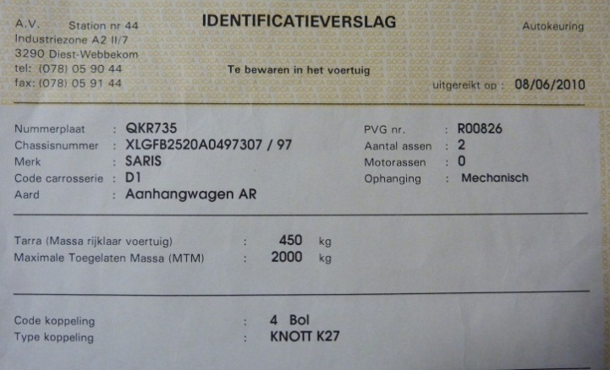
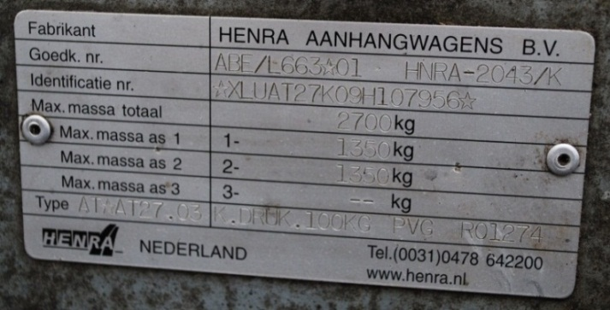

Hoeveel brandhout mag ik laden op mijn aanhangwagen?
 | Geef de afmetingen van het gestappelde hout in de laadbak van je aanhangwagen? Kies daarna een houtsoort, het vochtgehalte en de verwerkte vorm uit de keuzelijsten?

1
3
2
 |  | Breedte (1) |  |  | Houtsoort
 |  | 1.4 |  |  | Grove den | Volumiek massa | Werkelijk volume
 |  |  |  |  |  | 897.00 | 1.53
 |  | Lengte (2) |  | Stère | Vochtgehalte | kg/m3 | m3
 |  | 3.3 |  | 3.70 | 50%
 |  |  |  |  |  | Stapelfactor | Gewicht
 |  | Hoogte (3) |  |  | Verwerkte vorm | 0.42 | 1375.85 | 5
 |  | 0.8 |  |  | Blokjes 30cm, los gestort |  | kg

 | Geef het eigengewicht van de aanhangwagen? |  |  |  | Vul hier de MTM in? | Hoeveel heb je nog over/teveel geladen?

 |  | Eigen gewicht | Gewicht van de lading | Totale gewicht | MTM aanhangwagen | groen=niet teveel / rood=teveel
 |  | 450 | 1375.85 | 1825.85 | 2000 | 174.15
 |  | kg | kg | kg | kg | kg

Waar kan ik de MTM (maximaal toegelaten massa) terug vinden?
- Bij ongeremde aanhangwagens is de MTM maximaal 750 kg (kan ook minder zijn).
- Bij geremde aanhangwagens kan je de MTM terug vinden in het identificatieverslag of op het identificatieplaatje van je aanhangwagen (zie foto).

